Sheet1
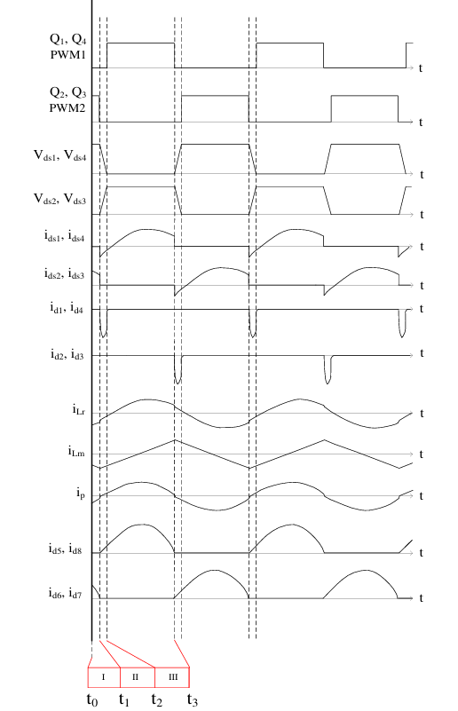
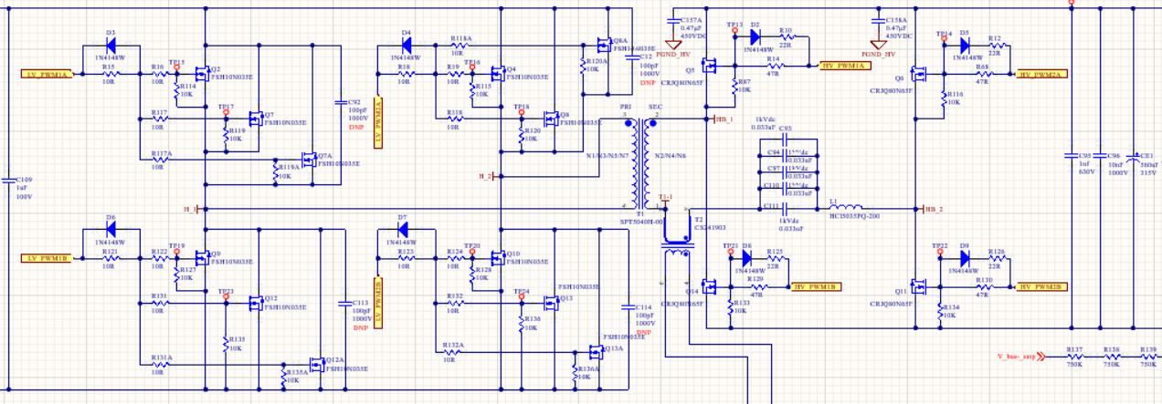
1.初级LV_PWM1A LV_PWM2B导通次级对应的Q6Q14导通
2.进入死区时间-给结电容充放点，让管子能进入ZVS
3.初级LV_PWM1A LV_PWM2B导通次级对应的Q5Q11导通
4.进入死区时间-给结电容充放点，让管子能进入ZVS

